管道系统图
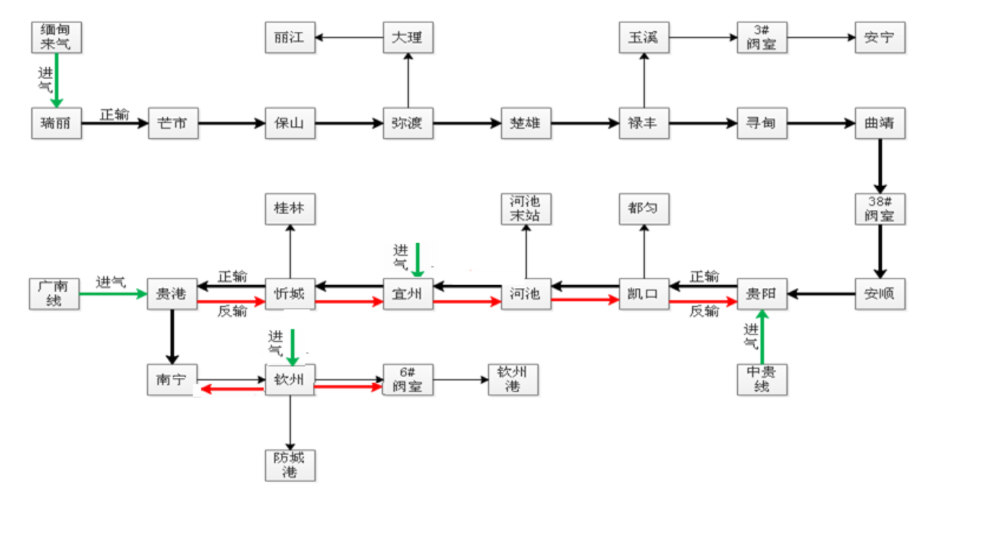
中国石油集团西南管道有限公司
中缅天然气管道系统图

